요약
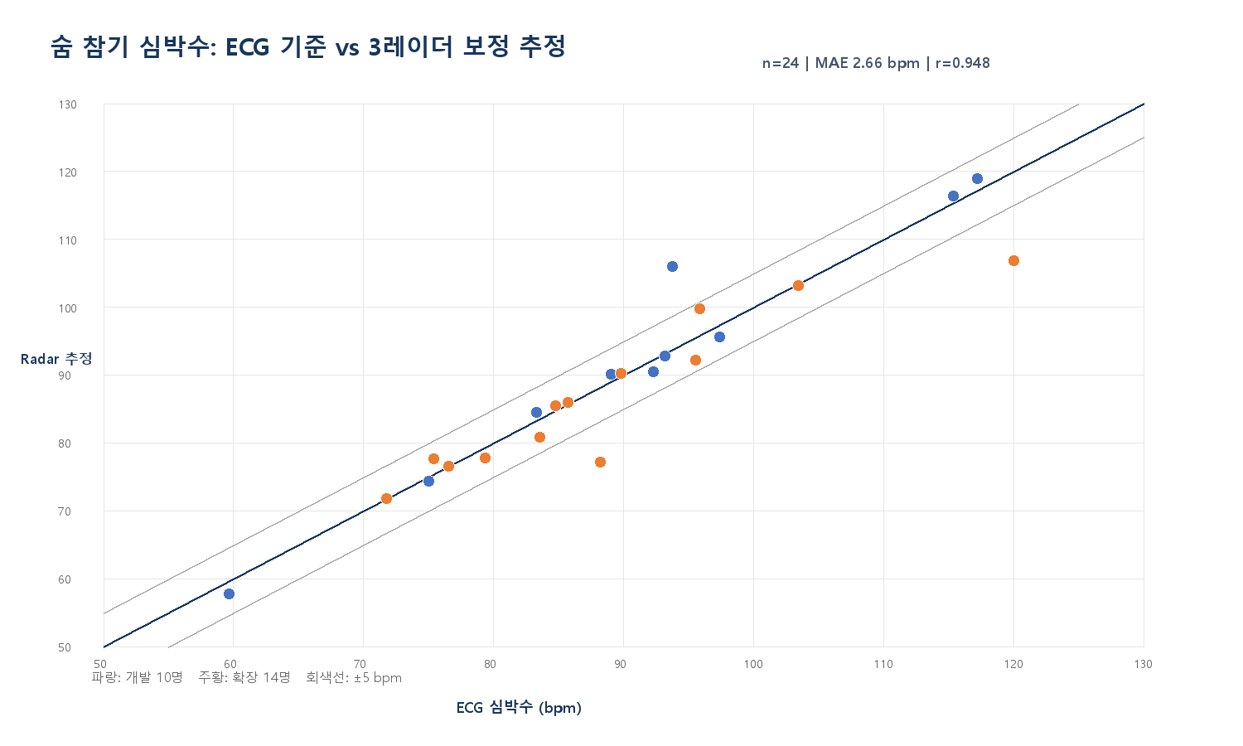
실험 2 숨 참기 구간 레이더 심박 추정 검증장부
ECG를 기준으로 3대 레이더의 위상 기반 심박 후보를 비교한 연구 타당성 분석 — 의료용 검증 결과가 아님

중요: 현재 수치는 같은 데이터에서 실패 양상을 본 뒤 미분·구간 중앙 스펙트럼·고조파 보정 규칙을 조정한 결과입니다. 따라서 독립 검증 성능이 아니라 ‘가능성 확인’으로만 해석해야 합니다.

분석 가능 | ECG 기준 | MAE | 중앙 절대오차 | ±5 bpm | ±10 bpm | 상관계수 r | 결론 | 해석 항목 | 판단
24 | 30/30 MAT에 ECG 존재 | 2.66 | 1.4 | 87.5% | 87.5% | 0.948 | 유망하지만 독립 재검증 필요 | 숨 참기 25~30초 | 평균 심박은 시도 가능
6명 제외 | 250 Hz | bpm | bpm | 21/24 | 21/24 | 참고 지표 | 임상·진단용 사용 금지 | 순간 심박/HRV | 현재 길이로 신뢰 어려움
 |  |  |  |  |  |  |  | 3대 결합 | 단일 레이더 오류 완화
 |  |  |  |  |  |  |  | 보정 전 | 절반·두 배 주파수 오류 존재
구분 | n | MAE (bpm) | 중앙 AE | ±5 bpm | ±10 bpm | 상관계수 r |  | 보정 후 | 경험적 55/135 bpm 규칙
기존 경계 검토군 10명 | 10 | 2.37 | 1.47 | 90.0% | 90.0% | 0.976 |  | 검증 상태 | 알고리즘 동결 전
임시 확장군 14명 | 14 | 2.87 | 1.16 | 85.7% | 85.7% | 0.927 |  | 다음 단계 | 새 참가자 독립 검증
전체 24명 | 24 | 2.66 | 1.4 | 87.5% | 87.5% | 0.948 |  | 의료 판단 | 사용 불가

방법비교
추정 방식별 성능 비교
단일 레이더, 품질지표 선택, 3대 중앙값, 고조파 보정 결과를 같은 ECG 기준으로 비교

분석군 | 방법 | n | MAE (bpm) | 중앙 AE | ±5 bpm | ±10 bpm | 상관계수 r | 전체 24명 방법 | MAE
기존 경계 검토군 10명 | Radar 1 | 10 | 11 | 1.08 | 80.0% | 80.0% | 0.342 | Radar 1 | 17.7
기존 경계 검토군 10명 | Radar 2 | 10 | 7.63 | 2.07 | 90.0% | 90.0% | 0.683 | Radar 2 | 12.67
기존 경계 검토군 10명 | Radar 3 | 10 | 17.19 | 4.16 | 60.0% | 60.0% | 0.099 | Radar 3 | 19.89
기존 경계 검토군 10명 | 품질지표 최고 레이더 | 10 | 10.5 | 1.92 | 80.0% | 80.0% | 0.505 | 품질지표 최고 레이더 | 13.64
기존 경계 검토군 10명 | 3대 중앙값(보정 전) | 10 | 2.37 | 1.47 | 90.0% | 90.0% | 0.976 | 3대 중앙값(보정 전) | 10.76
기존 경계 검토군 10명 | 3대 중앙값(고조파 보정) | 10 | 2.37 | 1.47 | 90.0% | 90.0% | 0.976 | 3대 중앙값(고조파 보정) | 2.66
임시 확장군 14명 | Radar 1 | 14 | 22.49 | 6.79 | 50.0% | 50.0% | 0.358
전체 24명 MAE 비교
임시 확장군 14명 | Radar 2 | 14 | 16.28 | 1.65 | 64.3% | 64.3% | -0.028
임시 확장군 14명 | Radar 3 | 14 | 21.82 | 7.58 | 50.0% | 50.0% | -0.031
임시 확장군 14명 | 품질지표 최고 레이더 | 14 | 15.89 | 3.26 | 64.3% | 64.3% | 0.287
임시 확장군 14명 | 3대 중앙값(보정 전) | 14 | 16.75 | 2.79 | 64.3% | 64.3% | 0.09
임시 확장군 14명 | 3대 중앙값(고조파 보정) | 14 | 2.87 | 1.16 | 85.7% | 85.7% | 0.927
전체 24명 | Radar 1 | 24 | 17.7 | 1.82 | 62.5% | 62.5% | 0.281
전체 24명 | Radar 2 | 24 | 12.67 | 1.73 | 75.0% | 75.0% | 0.305
전체 24명 | Radar 3 | 24 | 19.89 | 4.21 | 54.2% | 54.2% | 0.044
전체 24명 | 품질지표 최고 레이더 | 24 | 13.64 | 2.18 | 70.8% | 70.8% | 0.397
전체 24명 | 3대 중앙값(보정 전) | 24 | 10.76 | 1.76 | 75.0% | 75.0% | 0.371
전체 24명 | 3대 중앙값(고조파 보정) | 24 | 2.66 | 1.4 | 87.5% | 87.5% | 0.948

